Blad1
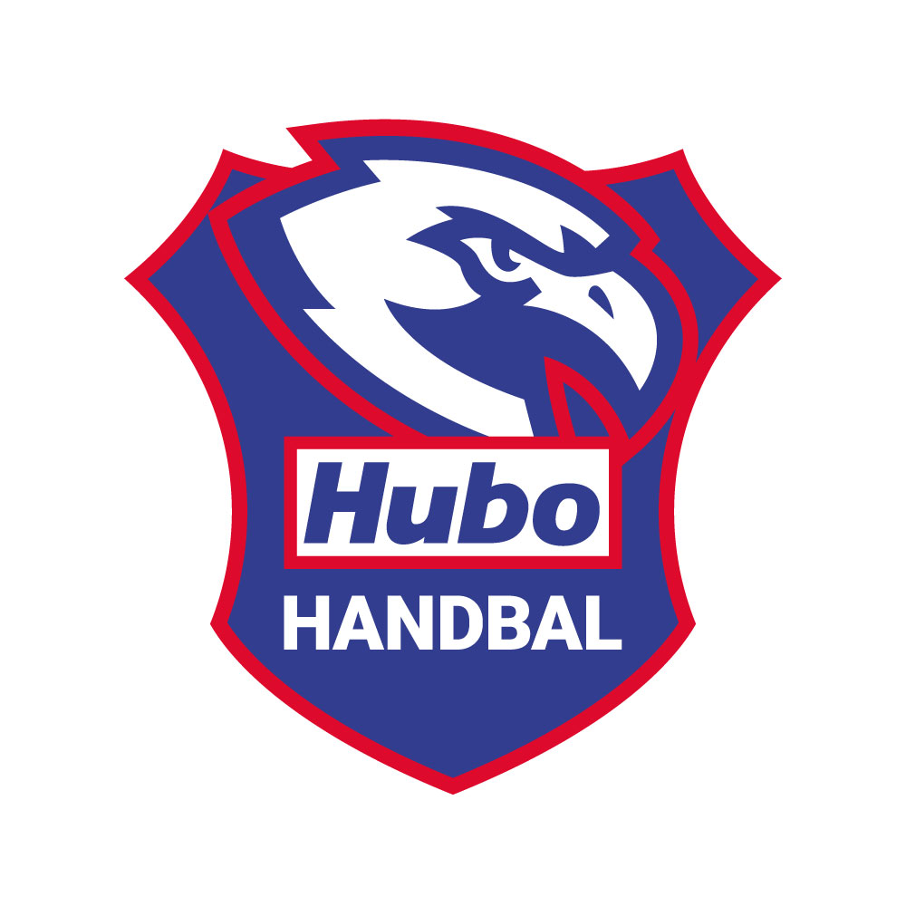
 |  |  | naam
 |  |  | voornaam
 |  |  | email
 |  |  | telefoon

Bedrukking |  |  |  |  |  |  |  | Indien je de voornaam op de kledij wenst, gelieve HIER DE NAAM WEER TE GEVEN
De kledij is voorzien van het clublogo (in de prijs inbegrepen) met uitzondering van de status Zip Hoody
Extra bedrukking van de voornaam op de rug kan, dit is niet in de prijs inbegrepen.

Bestelling is pas geldig op het moment dat het bedrag betaald werd op rekening van Hubo Handbal vzw BE92 7350 6145 3023 - referentie kledij en [naam van het lid] |  |  |  |  |  |  |  | Bestelformulier bezorgen aan : Marc Willemans - marc.willemans1@telenet.be
 |  |  |  |  |  |  |  | 1ste ronde bestellen kan tot 15 augustus 2022
 |  |  |  |  |  |  |  | 2de ronde bestellen kan tot 10 september

 |  |  | model | 116 | 128 | 140 | 152 | 164/XS | S | M | L | XL | XXL | prijs | naam | totaal
200209106 | Team T Shirt | katoen | kind |  |  |  |  |  |  |  |  |  |  | € 11.00 |  | € -
200209106 | Team T Shirt | bedrukking | kind |  |  |  |  |  |  |  |  |  |  |  | € 4.00 | € -
200209106 | Team T Shirt | katoen | volw |  |  |  |  |  |  |  |  |  |  | € 13.00 |  | € -
200209106 | Team T Shirt | bedrukking | volw |  |  |  |  |  |  |  |  |  |  |  | € 4.00 | € -
200362901 | Player Training Top zwart | polyester | kind |  |  |  |  |  |  |  |  |  |  | € 33.00 |  | € -
Player Training Top zwart | Player Training Top zwart | bedrukking | kind |  |  |  |  |  |  |  |  |  |  |  | € 4.00 | € -
200362901 | Player Training Top zwart | polyester | volw |  |  |  |  |  |  |  |  |  |  | € 38.00 |  | € -
Player Training Top zwart | Player Training Top zwart | bedrukking | volw |  |  |  |  |  |  |  |  |  |  |  | € 4.00 | € -
200362001 | Player shirt zwart | polyester | kind |  |  |  |  |  |  |  |  |  |  | € 20.00 |  | € -
200362001 | Player shirt zwart | bedrukking | kind |  |  |  |  |  |  |  |  |  |  |  | € 4.00 | € -
200362001 | Player shirt zwart | polyester | volw |  |  |  |  |  |  |  |  |  |  | € 22.00 |  | € -
200362001 | Player shirt zwart | bedrukking | volw |  |  |  |  |  |  |  |  |  |  |  | € 4.00 | € -
200362101 | Player shirt zwart | polyester | dames |  |  |  |  |  |  |  |  |  |  | € 22.00 |  | € -
200362101 | Player shirt zwart | bedrukking | dames |  |  |  |  |  |  |  |  |  |  |  | € 4.00 | € -
200316002 | classic short zwart | polyester | kind |  |  |  |  |  |  |  |  |  |  | € 15.00 |  | € -
200316002 | classic short zwart | polyester | volw |  |  |  |  |  |  |  |  |  |  | € 15.00 |  | € -
200321001 | classic short zwart | polyester | dames |  |  |  |  |  |  |  |  |  |  | € 15.00 |  | € -
200362401 | player hood jacket | polyester | kind |  |  |  |  |  |  |  |  |  |  | € 36.00 |  | € -
200362401 | player hood jacket | bedrukking | kind |  |  |  |  |  |  |  |  |  |  |  | € 4.00 | € -
200362402 | player hood jacket | polyester | volw |  |  |  |  |  |  |  |  |  |  | € 40.00 |  | € -
200362401 | player hood jacket | bedrukking | volw |  |  |  |  |  |  |  |  |  |  |  | € 4.00 | € -
200362701 | player hood jacket dames | polyester | dames |  |  |  |  |  |  |  |  |  |  | € 40.00 |  | € -
200362701 | player hood jacket dames | bedrukking | dames |  |  |  |  |  |  |  |  |  |  |  | € 4.00 | € -
200362601 | Lite Training pant | polyester | kind |  |  |  |  |  |  |  |  |  |  | € 25.00 |  | € -
200362601 | Lite Training pant | polyester | volw |  |  |  |  |  |  |  |  |  |  | € 25.00 |  | € -
200362801 | Lite Training pant dames | polyester | dames |  |  |  |  |  |  |  |  |  |  | € 25.00 |  | € -
200364101 | Sweater | katoen | kind |  |  |  |  |  |  |  |  |  |  | € 32.00 |  | € -
200364101 | Sweater | bedrukking | kind |  |  |  |  |  |  |  |  |  |  |  | € 4.00 | € -
200364101 | Sweater | katoen | volw |  |  |  |  |  |  |  |  |  |  | € 36.00 |  | € -
200364101 | Sweater | bedrukking | volw |  |  |  |  |  |  |  |  |  |  |  | € 4.00 | € -
200219501 | Status Zip Hoody | katoen | volw |  |  |  |  |  |  |  |  |  |  | € 50.00 |  | € -
200219501 | Status Zip Hoody dames | katoen | volw |  |  |  |  |  |  |  |  |  |  | € 50.00 |  | € -
200588401 | Sweatpant | katoen | kind |  |  |  |  |  |  |  |  |  |  | € 30.00 |  | € -
200588401 | Sweatpant | katoen | volw |  |  |  |  |  |  |  |  |  |  | € 35.00 |  | € -
200488702 | Fietssporttas 40 L | K Line bag | uni |  |  |  |  |  |  |  |  |  |  | € 35.00 |  | € -
2004936 | sporttas 50L |  | uni |  |  |  |  |  |  |  |  |  |  | € 30.00 |  | € -
 |  |  |  | maat | 31/35 | 36/40 | 41/45 | 46/50
200354106 | Kousen logo classic zwart |  |  |  |  |  |  |  |  |  |  |  |  | € 8.00 |  | € -
200354102 | Kousen logo classic wit |  |  |  |  |  |  |  |  |  |  |  |  | € 8.00 |  | € -
 |  |  |  | maat | 0 | 1 | 2 | 3
200189002 | Bal spectrum PRIMO |  |  |  |  |  |  |  |  |  |  |  |  | € 35.00 |  | € -
wedstrijdoutfit |  |  |  | 116 | 128 | 140 | 152 | 164/XS | S | M | L | XL | XXL
 | Shirt |  | heren |  |  |  |  |  |  |  |  |  |  | € 50.00 |  | € -
 |  | bedrukking |  |  |  |  |  |  |  |  |  |  |  |  | € 4.00 | € -
 | Short |  | heren |  |  |  |  |  |  |  |  |  |  | € 40.00 |  | € -
 | Shirt |  | dames |  |  |  |  |  |  |  |  |  |  | € 50.00 |  | € -
 |  | bedrukking |  |  |  |  |  |  |  |  |  |  |  |  | € 4.00 | € -
 | Short |  | dames |  |  |  |  |  |  |  |  |  |  | € 40.00 |  | € -

 |  |  |  |  |  |  |  |  |  |  |  |  | algemeen totaal |  |  | € -

